상품제안서
[상패] hc-07 | 상품코드: F13858

 |  |  |  |  |  |  | 02-412-0044 | www.easy1.co.kr
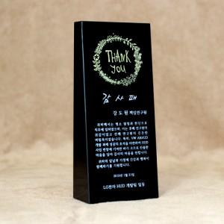

【상세/제작정보】

【인쇄/포장옵션】 | 기타 / 포장형태 - 기타 - 적우단케이스﻿

【공급단가】 | 수량 | 1~ | 5~ | 10~ | 30~ | 100~
*VAT별도 | 단가 | 65,250원 | 63,070원 | 60,900원 | 58,720원 | 56,550원

【상품 URL】 | https://easy1.co.kr:443/src/goods_detail.php?gdno=13858

